상품제안서
슈퍼특대형 타포린가방컬러 | 상품코드: S29745

 |  |  |  |  |  |  | 02-713-8555 | www.synergygift.co.kr
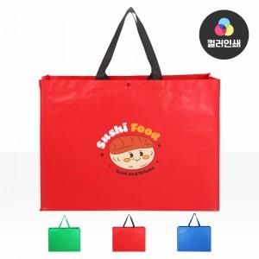

【상세/제작정보】 | <p>※양면인쇄시 디자인 다르면 추가비용 발생됩니다.​</p>

【인쇄/포장옵션】 | 실크, 풀칼라 / 포장불가능

【공급단가】 | 수량 | 100~ | 500~ | 1,000~ | 3,000~ | 10,000~
*VAT별도 | 단가 | 4,750원 | 4,410원 | 4,270원 | 4,030원 | 3,920원

【상품 URL】 | https://www.synergygift.co.kr:443/src/goods_detail.php?gdno=29745

